Fig1
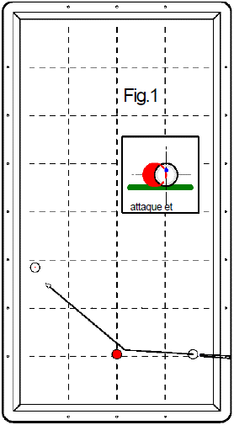
1er essai 5 points | 2ème essai 3 points | 3ème essai 2 points | Nombre de points marqués pour la figure (0, 2, 3 ou 5 points) | Nb de points en série réalisé ensuite
 |  |  | 0 |  | Joueur 1
 |  |  | 0 |  | Joueur 2
 |  |  | 0 |  | Joueur 3
 |  |  | 0 |  | Joueur 4
 |  |  | 0 |  | Joueur 5
 |  |  | 0 |  | Joueur 6
 |  |  | 0 |  | Joueur 7
 |  |  | 0 |  | Joueur 8
 |  |  | 0 |  | Joueur 9
 |  |  | 0 |  | Joueur 10
 |  |  | 0 |  | Joueur 11
 |  |  | 0 |  | Joueur 12
 |  |  | 0 |  | Joueur 13
 |  |  | 0 |  | Joueur 14
 |  |  | 0 |  | Joueur 15
 |  |  | 0 |  | Joueur 16
 |  |  | 0 |  | Joueur 17
 |  |  | 0 |  | Joueur 18
 |  |  | 0 |  | Joueur 19
 |  |  | 0 |  | Joueur 20
Fichier réalisé par Jacques LESIOUR d'Orléans Billard Club

Fig2
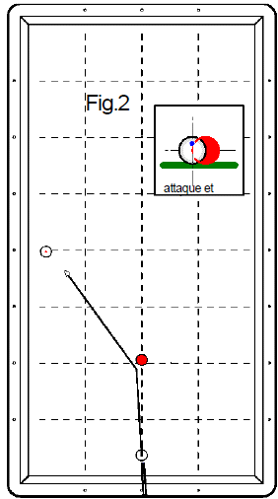
1er essai 5 points | 2ème essai 3 points | 3ème essai 2 points | Nombre de points marqués pour la figure (0, 2, 3 ou 5 points) | Nb de points en série réalisé ensuite
 |  |  | 0 |  | Joueur 1
 |  |  | 0 |  | Joueur 2
 |  |  | 0 |  | Joueur 3
 |  |  | 0 |  | Joueur 4
 |  |  | 0 |  | Joueur 5
 |  |  | 0 |  | Joueur 6
 |  |  | 0 |  | Joueur 7
 |  |  | 0 |  | Joueur 8
 |  |  | 0 |  | Joueur 9
 |  |  | 0 |  | Joueur 10
 |  |  | 0 |  | Joueur 11
 |  |  | 0 |  | Joueur 12
 |  |  | 0 |  | Joueur 13
 |  |  | 0 |  | Joueur 14
 |  |  | 0 |  | Joueur 15
 |  |  | 0 |  | Joueur 16
 |  |  | 0 |  | Joueur 17
 |  |  | 0 |  | Joueur 18
 |  |  | 0 |  | Joueur 19
 |  |  | 0 |  | Joueur 20
Fichier réalisé par Jacques LESIOUR d'Orléans Billard Club

Fig3
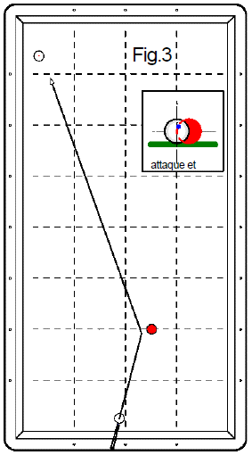
1er essai 5 points | 2ème essai 3 points | 3ème essai 2 points | Nombre de points marqués pour la figure (0, 2, 3 ou 5 points) | Nb de points en série réalisé ensuite
 |  |  | 0 |  | Joueur 1
 |  |  | 0 |  | Joueur 2
 |  |  | 0 |  | Joueur 3
 |  |  | 0 |  | Joueur 4
 |  |  | 0 |  | Joueur 5
 |  |  | 0 |  | Joueur 6
 |  |  | 0 |  | Joueur 7
 |  |  | 0 |  | Joueur 8
 |  |  | 0 |  | Joueur 9
 |  |  | 0 |  | Joueur 10
 |  |  | 0 |  | Joueur 11
 |  |  | 0 |  | Joueur 12
 |  |  | 0 |  | Joueur 13
 |  |  | 0 |  | Joueur 14
 |  |  | 0 |  | Joueur 15
 |  |  | 0 |  | Joueur 16
 |  |  | 0 |  | Joueur 17
 |  |  | 0 |  | Joueur 18
 |  |  | 0 |  | Joueur 19
 |  |  | 0 |  | Joueur 20
Fichier réalisé par Jacques LESIOUR d'Orléans Billard Club

Fig4
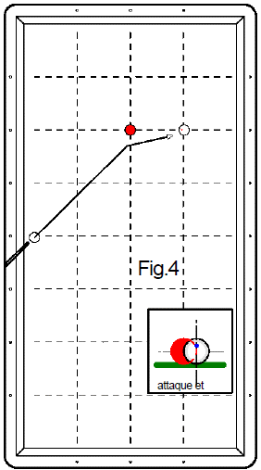
1er essai 5 points | 2ème essai 3 points | 3ème essai 2 points | Nombre de points marqués pour la figure (0, 2, 3 ou 5 points) | Nb de points en série réalisé ensuite
 |  |  | 0 |  | Joueur 1
 |  |  | 0 |  | Joueur 2
 |  |  | 0 |  | Joueur 3
 |  |  | 0 |  | Joueur 4
 |  |  | 0 |  | Joueur 5
 |  |  | 0 |  | Joueur 6
 |  |  | 0 |  | Joueur 7
 |  |  | 0 |  | Joueur 8
 |  |  | 0 |  | Joueur 9
 |  |  | 0 |  | Joueur 10
 |  |  | 0 |  | Joueur 11
 |  |  | 0 |  | Joueur 12
 |  |  | 0 |  | Joueur 13
 |  |  | 0 |  | Joueur 14
 |  |  | 0 |  | Joueur 15
 |  |  | 0 |  | Joueur 16
 |  |  | 0 |  | Joueur 17
 |  |  | 0 |  | Joueur 18
 |  |  | 0 |  | Joueur 19
 |  |  | 0 |  | Joueur 20
Fichier réalisé par Jacques LESIOUR d'Orléans Billard Club

Fig5
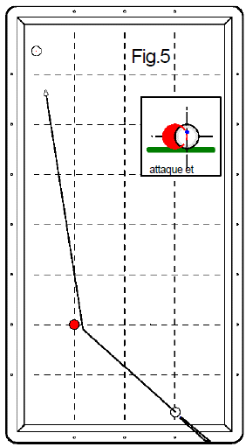
F | 1er essai 5 points | 2ème essai 3 points | 3ème essai 2 points | Nombre de points marqués pour la figure (0, 2, 3 ou 5 points) | Nb de points en série réalisé ensuite
 |  |  |  | 0 |  | Joueur 1
 |  |  |  | 0 |  | Joueur 2
 |  |  |  | 0 |  | Joueur 3
 |  |  |  | 0 |  | Joueur 4
 |  |  |  | 0 |  | Joueur 5
 |  |  |  | 0 |  | Joueur 6
 |  |  |  | 0 |  | Joueur 7
 |  |  |  | 0 |  | Joueur 8
 |  |  |  | 0 |  | Joueur 9
 |  |  |  | 0 |  | Joueur 10
 |  |  |  | 0 |  | Joueur 11
 |  |  |  | 0 |  | Joueur 12
 |  |  |  | 0 |  | Joueur 13
 |  |  |  | 0 |  | Joueur 14
 |  |  |  | 0 |  | Joueur 15
 |  |  |  | 0 |  | Joueur 16
 |  |  |  | 0 |  | Joueur 17
 |  |  |  | 0 |  | Joueur 18
 |  |  |  | 0 |  | Joueur 19
 |  |  |  | 0 |  | Joueur 20
 | Fichier réalisé par Jacques LESIOUR d'Orléans Billard Club

Fig6
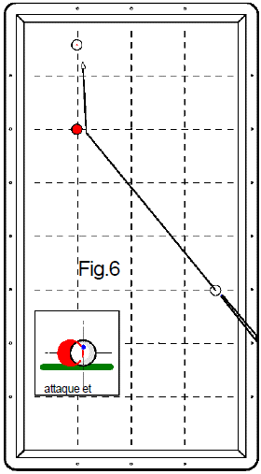
1er essai 5 points | 2ème essai 3 points | 3ème essai 2 points | Nombre de points marqués pour la figure (0, 2, 3 ou 5 points) | Nb de points en série réalisé ensuite
 |  |  | 0 |  | Joueur 1
 |  |  | 0 |  | Joueur 2
 |  |  | 0 |  | Joueur 3
 |  |  | 0 |  | Joueur 4
 |  |  | 0 |  | Joueur 5
 |  |  | 0 |  | Joueur 6
 |  |  | 0 |  | Joueur 7
 |  |  | 0 |  | Joueur 8
 |  |  | 0 |  | Joueur 9
 |  |  | 0 |  | Joueur 10
 |  |  | 0 |  | Joueur 11
 |  |  | 0 |  | Joueur 12
 |  |  | 0 |  | Joueur 13
 |  |  | 0 |  | Joueur 14
 |  |  | 0 |  | Joueur 15
 |  |  | 0 |  | Joueur 16
 |  |  | 0 |  | Joueur 17
 |  |  | 0 |  | Joueur 18
 |  |  | 0 |  | Joueur 19
 |  |  | 0 |  | Joueur 20
Fichier réalisé par Jacques LESIOUR d'Orléans Billard Club

Fig7
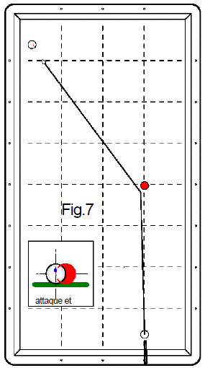
1er essai 5 points | 2ème essai 3 points | 3ème essai 2 points | Nombre de points marqués pour la figure (0, 2, 3 ou 5 points) | Nb de points en série réalisé ensuite
 |  |  | 0 |  | Joueur 1
 |  |  | 0 |  | Joueur 2
 |  |  | 0 |  | Joueur 3
 |  |  | 0 |  | Joueur 4
 |  |  | 0 |  | Joueur 5
 |  |  | 0 |  | Joueur 6
 |  |  | 0 |  | Joueur 7
 |  |  | 0 |  | Joueur 8
 |  |  | 0 |  | Joueur 9
 |  |  | 0 |  | Joueur 10
 |  |  | 0 |  | Joueur 11
 |  |  | 0 |  | Joueur 12
 |  |  | 0 |  | Joueur 13
 |  |  | 0 |  | Joueur 14
 |  |  | 0 |  | Joueur 15
 |  |  | 0 |  | Joueur 16
 |  |  | 0 |  | Joueur 17
 |  |  | 0 |  | Joueur 18
 |  |  | 0 |  | Joueur 19
 |  |  | 0 |  | Joueur 20
Fichier réalisé par Jacques LESIOUR d'Orléans Billard Club

Fig8
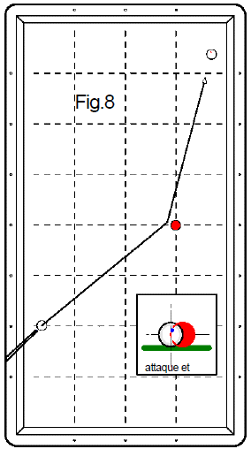
1er essai 5 points | 2ème essai 3 points | 3ème essai 2 points | Nombre de points marqués pour la figure (0, 2, 3 ou 5 points) | Nb de points en série réalisé ensuite
 |  |  | 0 |  | Joueur 1
 |  |  | 0 |  | Joueur 2
 |  |  | 0 |  | Joueur 3
 |  |  | 0 |  | Joueur 4
 |  |  | 0 |  | Joueur 5
 |  |  | 0 |  | Joueur 6
 |  |  | 0 |  | Joueur 7
 |  |  | 0 |  | Joueur 8
 |  |  | 0 |  | Joueur 9
 |  |  | 0 |  | Joueur 10
 |  |  | 0 |  | Joueur 11
 |  |  | 0 |  | Joueur 12
 |  |  | 0 |  | Joueur 13
 |  |  | 0 |  | Joueur 14
 |  |  | 0 |  | Joueur 15
 |  |  | 0 |  | Joueur 16
 |  |  | 0 |  | Joueur 17
 |  |  | 0 |  | Joueur 18
 |  |  | 0 |  | Joueur 19
 |  |  | 0 |  | Joueur 20
Fichier réalisé par Jacques LESIOUR d'Orléans Billard Club

Fig9
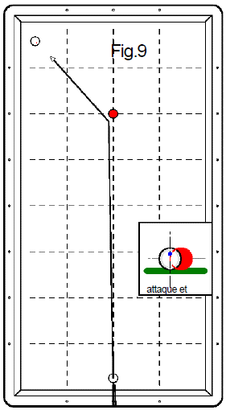
1er essai 5 points | 2ème essai 3 points | 3ème essai 2 points | Nombre de points marqués pour la figure (0, 2, 3 ou 5 points) | Nb de points en série réalisé ensuite
 |  |  | 0 |  | Joueur 1
 |  |  | 0 |  | Joueur 2
 |  |  | 0 |  | Joueur 3
 |  |  | 0 |  | Joueur 4
 |  |  | 0 |  | Joueur 5
 |  |  | 0 |  | Joueur 6
 |  |  | 0 |  | Joueur 7
 |  |  | 0 |  | Joueur 8
 |  |  | 0 |  | Joueur 9
 |  |  | 0 |  | Joueur 10
 |  |  | 0 |  | Joueur 11
 |  |  | 0 |  | Joueur 12
 |  |  | 0 |  | Joueur 13
 |  |  | 0 |  | Joueur 14
 |  |  | 0 |  | Joueur 15
 |  |  | 0 |  | Joueur 16
 |  |  | 0 |  | Joueur 17
 |  |  | 0 |  | Joueur 18
 |  |  | 0 |  | Joueur 19
 |  |  | 0 |  | Joueur 20
Fichier réalisé par Jacques LESIOUR d'Orléans Billard Club

Fig10
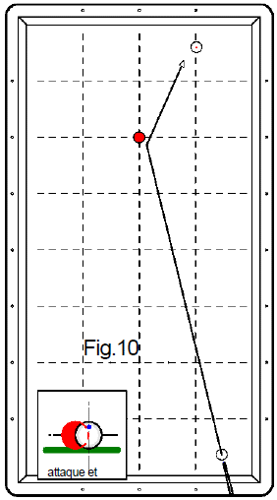
Fig10 | 1er essai 5 points | 2ème essai 3 points | 3ème essai 2 points | Nombre de points marqués pour la figure (0, 2, 3 ou 5 points) | Nb de points en série réalisé ensuite
 |  |  |  | 0 |  | Joueur 1
 |  |  |  | 0 |  | Joueur 2
 |  |  |  | 0 |  | Joueur 3
 |  |  |  | 0 |  | Joueur 4
 |  |  |  | 0 |  | Joueur 5
 |  |  |  | 0 |  | Joueur 6
 |  |  |  | 0 |  | Joueur 7
 |  |  |  | 0 |  | Joueur 8
 |  |  |  | 0 |  | Joueur 9
 |  |  |  | 0 |  | Joueur 10
 |  |  |  | 0 |  | Joueur 11
 |  |  |  | 0 |  | Joueur 12
 |  |  |  | 0 |  | Joueur 13
 |  |  |  | 0 |  | Joueur 14
 |  |  |  | 0 |  | Joueur 15
 |  |  |  | 0 |  | Joueur 16
 |  |  |  | 0 |  | Joueur 17
 |  |  |  | 0 |  | Joueur 18
 |  |  |  | 0 |  | Joueur 19
 |  |  |  | 0 |  | Joueur 20
 | Fichier réalisé par Jacques LESIOUR d'Orléans Billard Club

Fig11
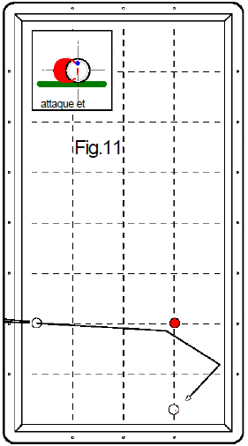
1er essai 5 points | 2ème essai 3 points | 3ème essai 2 points | Nombre de points marqués pour la figure (0, 2, 3 ou 5 points) | Nb de points en série réalisé ensuite
 |  |  | 0 |  | Joueur 1
 |  |  | 0 |  | Joueur 2
 |  |  | 0 |  | Joueur 3
 |  |  | 0 |  | Joueur 4
 |  |  | 0 |  | Joueur 5
 |  |  | 0 |  | Joueur 6
 |  |  | 0 |  | Joueur 7
 |  |  | 0 |  | Joueur 8
 |  |  | 0 |  | Joueur 9
 |  |  | 0 |  | Joueur 10
 |  |  | 0 |  | Joueur 11
 |  |  | 0 |  | Joueur 12
 |  |  | 0 |  | Joueur 13
 |  |  | 0 |  | Joueur 14
 |  |  | 0 |  | Joueur 15
 |  |  | 0 |  | Joueur 16
 |  |  | 0 |  | Joueur 17
 |  |  | 0 |  | Joueur 18
 |  |  | 0 |  | Joueur 19
 |  |  | 0 |  | Joueur 20
Fichier réalisé par Jacques LESIOUR d'Orléans Billard Club

Fig12
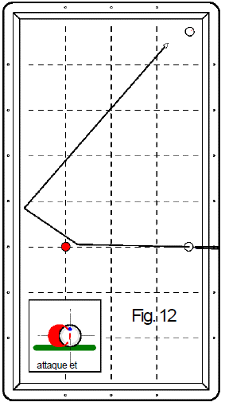
1er essai 5 points | 2ème essai 3 points | 3ème essai 2 points | Nombre de points marqués pour la figure (0, 2, 3 ou 5 points) | Nb de points en série réalisé ensuite
 |  |  | 0 |  | Joueur 1
 |  |  | 0 |  | Joueur 2
 |  |  | 0 |  | Joueur 3
 |  |  | 0 |  | Joueur 4
 |  |  | 0 |  | Joueur 5
 |  |  | 0 |  | Joueur 6
 |  |  | 0 |  | Joueur 7
 |  |  | 0 |  | Joueur 8
 |  |  | 0 |  | Joueur 9
 |  |  | 0 |  | Joueur 10
 |  |  | 0 |  | Joueur 11
 |  |  | 0 |  | Joueur 12
 |  |  | 0 |  | Joueur 13
 |  |  | 0 |  | Joueur 14
 |  |  | 0 |  | Joueur 15
 |  |  | 0 |  | Joueur 16
 |  |  | 0 |  | Joueur 17
 |  |  | 0 |  | Joueur 18
 |  |  | 0 |  | Joueur 19
 |  |  | 0 |  | Joueur 20
Fichier réalisé par Jacques LESIOUR d'Orléans Billard Club

Fig13
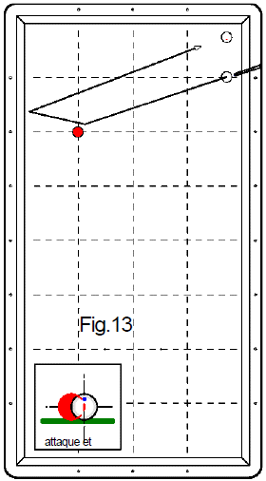
1er essai 5 points | 2ème essai 3 points | 3ème essai 2 points | Nombre de points marqués pour la figure (0, 2, 3 ou 5 points) | Nb de points en série réalisé ensuite
 |  |  | 0 |  | Joueur 1
 |  |  | 0 |  | Joueur 2
 |  |  | 0 |  | Joueur 3
 |  |  | 0 |  | Joueur 4
 |  |  | 0 |  | Joueur 5
 |  |  | 0 |  | Joueur 6
 |  |  | 0 |  | Joueur 7
 |  |  | 0 |  | Joueur 8
 |  |  | 0 |  | Joueur 9
 |  |  | 0 |  | Joueur 10
 |  |  | 0 |  | Joueur 11
 |  |  | 0 |  | Joueur 12
 |  |  | 0 |  | Joueur 13
 |  |  | 0 |  | Joueur 14
 |  |  | 0 |  | Joueur 15
 |  |  | 0 |  | Joueur 16
 |  |  | 0 |  | Joueur 17
 |  |  | 0 |  | Joueur 18
 |  |  | 0 |  | Joueur 19
 |  |  | 0 |  | Joueur 20
Fichier réalisé par Jacques LESIOUR d'Orléans Billard Club

Fig14
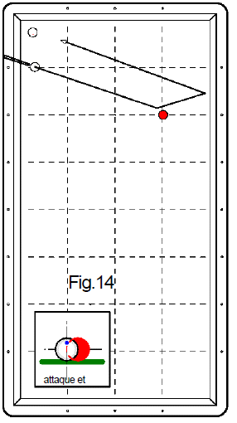
1er essai 5 points | 2ème essai 3 points | 3ème essai 2 points | Nombre de points marqués pour la figure (0, 2, 3 ou 5 points) | Nb de points en série réalisé ensuite
 |  |  | 0 |  | Joueur 1
 |  |  | 0 |  | Joueur 2
 |  |  | 0 |  | Joueur 3
 |  |  | 0 |  | Joueur 4
 |  |  | 0 |  | Joueur 5
 |  |  | 0 |  | Joueur 6
 |  |  | 0 |  | Joueur 7
 |  |  | 0 |  | Joueur 8
 |  |  | 0 |  | Joueur 9
 |  |  | 0 |  | Joueur 10
 |  |  | 0 |  | Joueur 11
 |  |  | 0 |  | Joueur 12
 |  |  | 0 |  | Joueur 13
 |  |  | 0 |  | Joueur 14
 |  |  | 0 |  | Joueur 15
 |  |  | 0 |  | Joueur 16
 |  |  | 0 |  | Joueur 17
 |  |  | 0 |  | Joueur 18
 |  |  | 0 |  | Joueur 19
 |  |  | 0 |  | Joueur 20
Fichier réalisé par Jacques LESIOUR d'Orléans Billard Club

Fig15
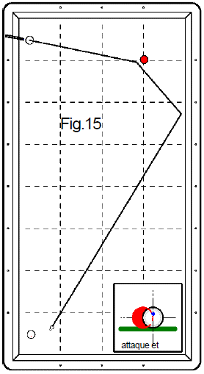
1er essai 5 points | 2ème essai 3 points | 3ème essai 2 points | Nombre de points marqués pour la figure (0, 2, 3 ou 5 points) | Nb de points en série réalisé ensuite
 |  |  | 0 |  | Joueur 1
 |  |  | 0 |  | Joueur 2
 |  |  | 0 |  | Joueur 3
 |  |  | 0 |  | Joueur 4
 |  |  | 0 |  | Joueur 5
 |  |  | 0 |  | Joueur 6
 |  |  | 0 |  | Joueur 7
 |  |  | 0 |  | Joueur 8
 |  |  | 0 |  | Joueur 9
 |  |  | 0 |  | Joueur 10
 |  |  | 0 |  | Joueur 11
 |  |  | 0 |  | Joueur 12
 |  |  | 0 |  | Joueur 13
 |  |  | 0 |  | Joueur 14
 |  |  | 0 |  | Joueur 15
 |  |  | 0 |  | Joueur 16
 |  |  | 0 |  | Joueur 17
 |  |  | 0 |  | Joueur 18
 |  |  | 0 |  | Joueur 19
 |  |  | 0 |  | Joueur 20
Fichier réalisé par Jacques LESIOUR d'Orléans Billard Club

Fig16
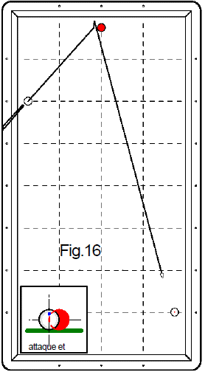
1er essai 5 points | 2ème essai 3 points | 3ème essai 2 points | Nombre de points marqués pour la figure (0, 2, 3 ou 5 points) | Nb de points en série réalisé ensuite
 |  |  | 0 |  | Joueur 1
 |  |  | 0 |  | Joueur 2
 |  |  | 0 |  | Joueur 3
 |  |  | 0 |  | Joueur 4
 |  |  | 0 |  | Joueur 5
 |  |  | 0 |  | Joueur 6
 |  |  | 0 |  | Joueur 7
 |  |  | 0 |  | Joueur 8
 |  |  | 0 |  | Joueur 9
 |  |  | 0 |  | Joueur 10
 |  |  | 0 |  | Joueur 11
 |  |  | 0 |  | Joueur 12
 |  |  | 0 |  | Joueur 13
 |  |  | 0 |  | Joueur 14
 |  |  | 0 |  | Joueur 15
 |  |  | 0 |  | Joueur 16
 |  |  | 0 |  | Joueur 17
 |  |  | 0 |  | Joueur 18
 |  |  | 0 |  | Joueur 19
 |  |  | 0 |  | Joueur 20
Fichier réalisé par Jacques LESIOUR d'Orléans Billard Club

Fig17
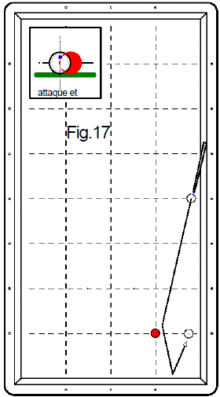
1er essai 5 points | 2ème essai 3 points | 3ème essai 2 points | Nombre de points marqués pour la figure (0, 2, 3 ou 5 points) | Nb de points en série réalisé ensuite
 |  |  | 0 |  | Joueur 1
 |  |  | 0 |  | Joueur 2
 |  |  | 0 |  | Joueur 3
 |  |  | 0 |  | Joueur 4
 |  |  | 0 |  | Joueur 5
 |  |  | 0 |  | Joueur 6
 |  |  | 0 |  | Joueur 7
 |  |  | 0 |  | Joueur 8
 |  |  | 0 |  | Joueur 9
 |  |  | 0 |  | Joueur 10
 |  |  | 0 |  | Joueur 11
 |  |  | 0 |  | Joueur 12
 |  |  | 0 |  | Joueur 13
 |  |  | 0 |  | Joueur 14
 |  |  | 0 |  | Joueur 15
 |  |  | 0 |  | Joueur 16
 |  |  | 0 |  | Joueur 17
 |  |  | 0 |  | Joueur 18
 |  |  | 0 |  | Joueur 19
 |  |  | 0 |  | Joueur 20
Fichier réalisé par Jacques LESIOUR d'Orléans Billard Club

Fig18
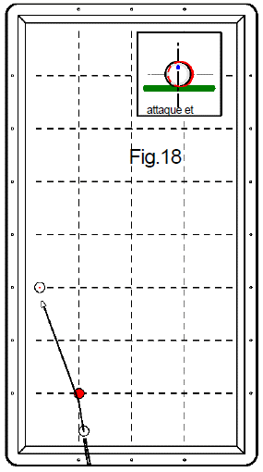
1er essai 5 points | 2ème essai 3 points | 3ème essai 2 points | Nombre de points marqués pour la figure (0, 2, 3 ou 5 points) | Nb de points en série réalisé ensuite
 |  |  | 0 |  | Joueur 1
 |  |  | 0 |  | Joueur 2
 |  |  | 0 |  | Joueur 3
 |  |  | 0 |  | Joueur 4
 |  |  | 0 |  | Joueur 5
 |  |  | 0 |  | Joueur 6
 |  |  | 0 |  | Joueur 7
 |  |  | 0 |  | Joueur 8
 |  |  | 0 |  | Joueur 9
 |  |  | 0 |  | Joueur 10
 |  |  | 0 |  | Joueur 11
 |  |  | 0 |  | Joueur 12
 |  |  | 0 |  | Joueur 13
 |  |  | 0 |  | Joueur 14
 |  |  | 0 |  | Joueur 15
 |  |  | 0 |  | Joueur 16
 |  |  | 0 |  | Joueur 17
 |  |  | 0 |  | Joueur 18
 |  |  | 0 |  | Joueur 19
 |  |  | 0 |  | Joueur 20
Fichier réalisé par Jacques LESIOUR d'Orléans Billard Club

Fig19
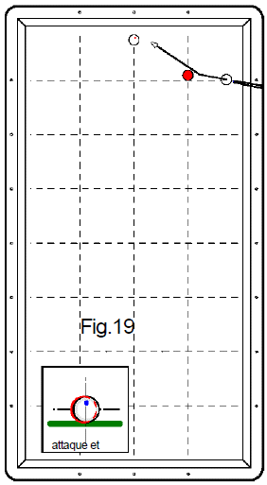
1er essai 5 points | 2ème essai 3 points | 3ème essai 2 points | Nombre de points marqués pour la figure (0, 2, 3 ou 5 points) | Nb de points en série réalisé ensuite
 |  |  | 0 |  | Joueur 1
 |  |  | 0 |  | Joueur 2
 |  |  | 0 |  | Joueur 3
 |  |  | 0 |  | Joueur 4
 |  |  | 0 |  | Joueur 5
 |  |  | 0 |  | Joueur 6
 |  |  | 0 |  | Joueur 7
 |  |  | 0 |  | Joueur 8
 |  |  | 0 |  | Joueur 9
 |  |  | 0 |  | Joueur 10
 |  |  | 0 |  | Joueur 11
 |  |  | 0 |  | Joueur 12
 |  |  | 0 |  | Joueur 13
 |  |  | 0 |  | Joueur 14
 |  |  | 0 |  | Joueur 15
 |  |  | 0 |  | Joueur 16
 |  |  | 0 |  | Joueur 17
 |  |  | 0 |  | Joueur 18
 |  |  | 0 |  | Joueur 19
 |  |  | 0 |  | Joueur 20
Fichier réalisé par Jacques LESIOUR d'Orléans Billard Club

Fig20
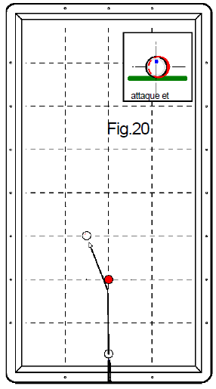
1er essai 5 points | 2ème essai 3 points | 3ème essai 2 points | Nombre de points marqués pour la figure (0, 2, 3 ou 5 points) | Nb de points en série réalisé ensuite
 |  |  | 0 |  | Joueur 1
 |  |  | 0 |  | Joueur 2
 |  |  | 0 |  | Joueur 3
 |  |  | 0 |  | Joueur 4
 |  |  | 0 |  | Joueur 5
 |  |  | 0 |  | Joueur 6
 |  |  | 0 |  | Joueur 7
 |  |  | 0 |  | Joueur 8
 |  |  | 0 |  | Joueur 9
 |  |  | 0 |  | Joueur 10
 |  |  | 0 |  | Joueur 11
 |  |  | 0 |  | Joueur 12
 |  |  | 0 |  | Joueur 13
 |  |  | 0 |  | Joueur 14
 |  |  | 0 |  | Joueur 15
 |  |  | 0 |  | Joueur 16
 |  |  | 0 |  | Joueur 17
 |  |  | 0 |  | Joueur 18
 |  |  | 0 |  | Joueur 19
 |  |  | 0 |  | Joueur 20
Fichier réalisé par Jacques LESIOUR d'Orléans Billard Club

Fig21
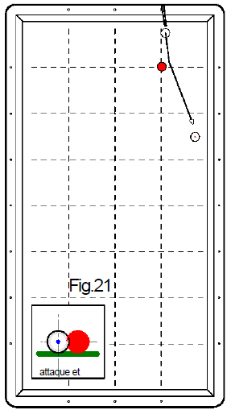
1er essai 5 points | 2ème essai 3 points | 3ème essai 2 points | Nombre de points marqués pour la figure (0, 2, 3 ou 5 points) | Nb de points en série réalisé ensuite
 |  |  | 0 |  | Joueur 1
 |  |  | 0 |  | Joueur 2
 |  |  | 0 |  | Joueur 3
 |  |  | 0 |  | Joueur 4
 |  |  | 0 |  | Joueur 5
 |  |  | 0 |  | Joueur 6
 |  |  | 0 |  | Joueur 7
 |  |  | 0 |  | Joueur 8
 |  |  | 0 |  | Joueur 9
 |  |  | 0 |  | Joueur 10
 |  |  | 0 |  | Joueur 11
 |  |  | 0 |  | Joueur 12
 |  |  | 0 |  | Joueur 13
 |  |  | 0 |  | Joueur 14
 |  |  | 0 |  | Joueur 15
 |  |  | 0 |  | Joueur 16
 |  |  | 0 |  | Joueur 17
 |  |  | 0 |  | Joueur 18
 |  |  | 0 |  | Joueur 19
 |  |  | 0 |  | Joueur 20
Fichier réalisé par Jacques LESIOUR d'Orléans Billard Club

Fig22
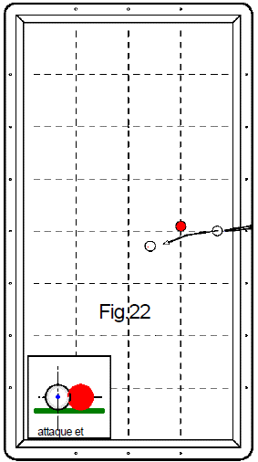
1er essai 5 points | 2ème essai 3 points | 3ème essai 2 points | Nombre de points marqués pour la figure (0, 2, 3 ou 5 points) | Nb de points en série réalisé ensuite
 |  |  | 0 |  | Joueur 1
 |  |  | 0 |  | Joueur 2
 |  |  | 0 |  | Joueur 3
 |  |  | 0 |  | Joueur 4
 |  |  | 0 |  | Joueur 5
 |  |  | 0 |  | Joueur 6
 |  |  | 0 |  | Joueur 7
 |  |  | 0 |  | Joueur 8
 |  |  | 0 |  | Joueur 9
 |  |  | 0 |  | Joueur 10
 |  |  | 0 |  | Joueur 11
 |  |  | 0 |  | Joueur 12
 |  |  | 0 |  | Joueur 13
 |  |  | 0 |  | Joueur 14
 |  |  | 0 |  | Joueur 15
 |  |  | 0 |  | Joueur 16
 |  |  | 0 |  | Joueur 17
 |  |  | 0 |  | Joueur 18
 |  |  | 0 |  | Joueur 19
 |  |  | 0 |  | Joueur 20
Fichier réalisé par Jacques LESIOUR d'Orléans Billard Club

Fig23
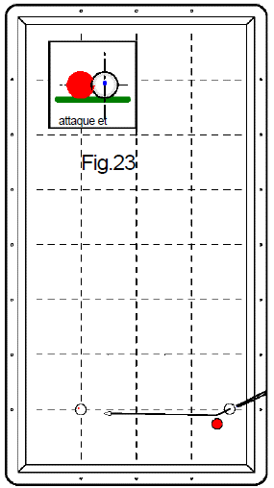
1er essai 5 points | 2ème essai 3 points | 3ème essai 2 points | Nombre de points marqués pour la figure (0, 2, 3 ou 5 points) | Nb de points en série réalisé ensuite
 |  |  | 0 |  | Joueur 1
 |  |  | 0 |  | Joueur 2
 |  |  | 0 |  | Joueur 3
 |  |  | 0 |  | Joueur 4
 |  |  | 0 |  | Joueur 5
 |  |  | 0 |  | Joueur 6
 |  |  | 0 |  | Joueur 7
 |  |  | 0 |  | Joueur 8
 |  |  | 0 |  | Joueur 9
 |  |  | 0 |  | Joueur 10
 |  |  | 0 |  | Joueur 11
 |  |  | 0 |  | Joueur 12
 |  |  | 0 |  | Joueur 13
 |  |  | 0 |  | Joueur 14
 |  |  | 0 |  | Joueur 15
 |  |  | 0 |  | Joueur 16
 |  |  | 0 |  | Joueur 17
 |  |  | 0 |  | Joueur 18
 |  |  | 0 |  | Joueur 19
 |  |  | 0 |  | Joueur 20
Fichier réalisé par Jacques LESIOUR d'Orléans Billard Club

Fig24
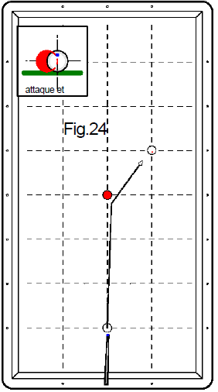
1er essai 5 points | 2ème essai 3 points | 3ème essai 2 points | Nombre de points marqués pour la figure (0, 2, 3 ou 5 points) | Nb de points en série réalisé ensuite
 |  |  | 0 |  | Joueur 1
 |  |  | 0 |  | Joueur 2
 |  |  | 0 |  | Joueur 3
 |  |  | 0 |  | Joueur 4
 |  |  | 0 |  | Joueur 5
 |  |  | 0 |  | Joueur 6
 |  |  | 0 |  | Joueur 7
 |  |  | 0 |  | Joueur 8
 |  |  | 0 |  | Joueur 9
 |  |  | 0 |  | Joueur 10
 |  |  | 0 |  | Joueur 11
 |  |  | 0 |  | Joueur 12
 |  |  | 0 |  | Joueur 13
 |  |  | 0 |  | Joueur 14
 |  |  | 0 |  | Joueur 15
 |  |  | 0 |  | Joueur 16
 |  |  | 0 |  | Joueur 17
 |  |  | 0 |  | Joueur 18
 |  |  | 0 |  | Joueur 19
 |  |  | 0 |  | Joueur 20
Fichier réalisé par Jacques LESIOUR d'Orléans Billard Club

